Sheet1
ホーム画面 |  | ログイン画面 | 新規登録画面 |  | カレンダー |  | カレンダー登録画面 | カレンダー更新画面
ID
パスワード
登録
新規登録はこちらから
ID
パスワード
更新
最寄り駅登録
駅名
パスワードチェック
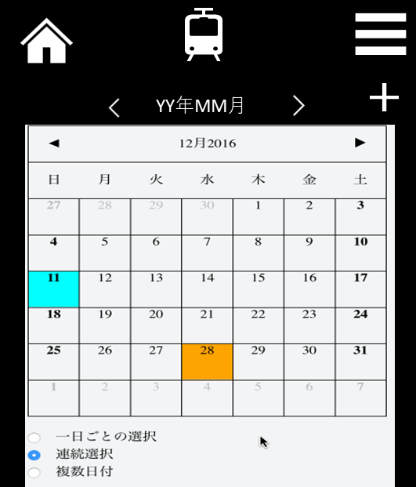
登録
キャンセル
予定を入力してください
yyyy/mm/dd
hh:mm
時間を選択してください
備考
※予定を入力してください
※時間を選択してください
更新
キャンセル
削除
予定
yyyy/mm/dd
hh:mm
時間
備考
 | 

通知

02:53:01

場所

場所

位置情報検索

予定がありません

スライダーをオンにしたときに色が変えられるか？
 |  | ログイン画面 | 新規登録画面 | 新規登録画面 |  | マイページ | 終電時間
ログイン
パスワード
登録
新規登録はこちらから
IDかパスワードが間違っている可能性が
あります！
ログイン
パスワード
更新
最寄り駅登録
駅名
パスワードチェック
ログイン
パスワード
更新
最寄り駅登録
駅名
パスワードチェック
駅名を登録してください
ID : 000000
駅名
最寄り駅検索
※自宅で登録してください
変更する
更新
００：００
本日の終電時刻は
ホームに戻る

IDかパスワードが間違っている可能性が
あります！

 |  |  |  |  |  | 変更するがオンじゃないときに、色が変えられないか？

